INÍCIO
Bem-vindo à Planilha de Cálculo de escadas do engenheiro Waltner Wagner.
Esse modelo de planilha permite dimensionar escadas BI-APOIADAS retas e plissadas em concreto armado, bem como, apresenta um exemplo de detalhamento.

Navegue usando os botões do menu abaixo:

Dimensionamento ESCADA RETA
Dimensionamento ESCADA PLISSADA
Ex. Detalhamento ESCADA PLISSADA

DET. ESCADA PLISSADA
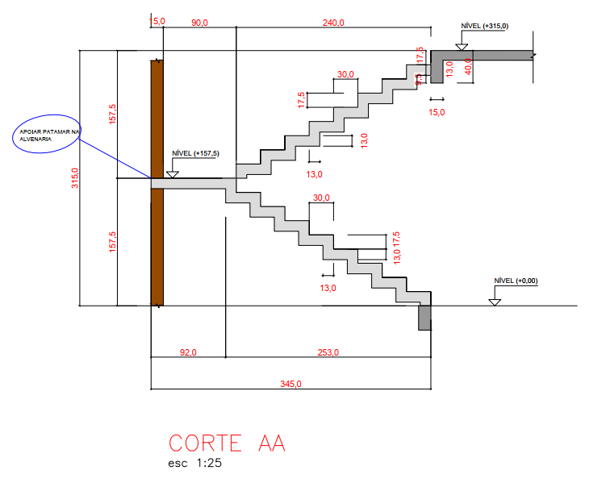
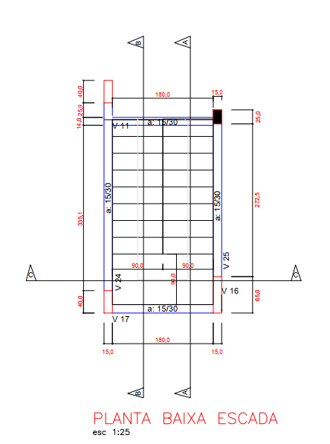

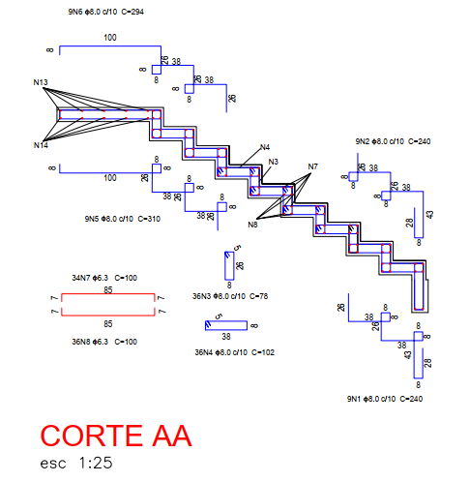
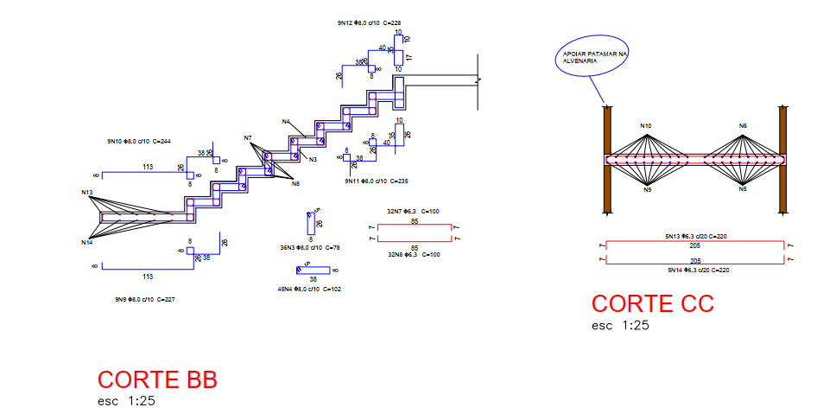

NOTA: PERCEBA QUE EU ARREDONDEI PARA BAIXO OS ESPAÇAMENTOS PARA FICAR MAIS SIMPLES A EXECUÇÃO!

